Лист1
 |  |  | Магазин «Бисер, Бусинка, Страз» чешский бисер оптом, с доставкой по России http://biser-businka-strass-18.com http://okeanbusin.ru |  |  |  |  | опт: +7 499 157-65-90 опт: +7 499 157-31-51 заказ отправлять на: optotdel18@yandex.ru

Бланк-заказа: |  |  | Бусины стеклянные Cube Beads 4x4 мм, Чехия
ФИО, организация, адрес:
Контактный телефон:
 |  | Валюта расчёта: Доллар |  |  |  |  |  |  | Общий вес заказа (кг): |  | 0.00
 |  |  |  |  |  |  | $- | $- | $- | Наличие
Картинка | П/ № | Артикул | Цвет | размер | Упаковка | Розничная цена | Цена при покупке только бусин на сумму: |  |  |  | Заказ 1 ед.=1уп.
 |  |  |  |  |  |  | от 5 000р | От 10000 руб | От 15 000руб
 |  |  |  |  |  |  | Цена при покупке вместе с бисером:
 |  |  |  |  |  |  | от 10 до 30 кг | от 30 до 50 кг | от 50 кг
 |  | Cube Beads 4x4 мм (артикул формы: 111-59007)
 | 01 | 111-59007-04x04-00030-28701 |  | 4x4 мм | 10 г. /105 шт. | 149.00 | $1.59 | $1.39 | $1.19
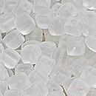 | 02 | 111-59007-04x04-00030-84100 |  | 4x4 мм | 10 г. /105 шт. | 149.00 | $1.59 | $1.39 | $1.19
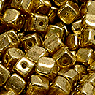 | 03 | 111-59007-04x04-00030-90215 |  | 4x4 мм | 10 г. /105 шт. | 206.00 | $2.20 | $1.92 | $1.65
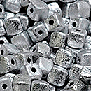 | 04 | 111-59007-04x04-00030-ETCH-27000 |  | 4x4 мм | 10 г. /105 шт. | 149.00 | $1.59 | $1.39 | $1.19
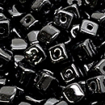 | 05 | 111-59007-04x04-23980 |  | 4x4 мм | 10 г. /105 шт. | 149.00 | $1.59 | $1.39 | $1.19
 | 06 | 111-59007-04x04-23980-14400 |  | 4x4 мм | 10 г. /105 шт. | 149.00 | $1.59 | $1.39 | $1.19
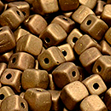 | 07 | 111-59007-04x04-23980-84100-90215 |  | 4x4 мм | 10 г. /105 шт. | 206.00 | $2.20 | $1.92 | $1.65
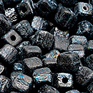 | 08 | 111-59007-04x04-23980-ETCH |  | 4x4 мм | 10 г. /105 шт. | 149.00 | $1.59 | $1.39 | $1.19
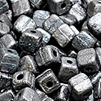 | 09 | 111-59007-04x04-23980-ETCH-27400 |  | 4x4 мм | 10 г. /105 шт. | 149.00 | $1.59 | $1.39 | $1.19

в начало >>

